Teilnahmebedingungen
Talentrunde 2019
Vorrunden-Wettkämpfe
Zwei Wettkämpfe in 2er- oder 3er-Gruppen.
Die Gruppenzuordnung erfolgt nach geografischen Kriterien durch den Landesjugendleiter
Sport.
Endtermin 1. Vorrunde: 13.01.2019 Endtermin 2. Vorrunde: 07.04.2019
Finale
Teilnahme der besten 10 Teams aus den Vorrunden
Ort: LLZ Dortmund Datum: 19.05.2019
Teams
5 bis 10 Schützen/-innen der Schüler- und Jugendklasse
Disziplinen
LG oder LP (wahlfrei) nach SpO; Schüler: 20 Schuss; Jugendliche: 40 Schuss
Wertungs-Modus für die Talentrunde Gewertet werden 10 10er-Serien.
Die Gesamtpunktzahl errechnet sich aus der Summe der letzten Zehner-Serien zzgl. Boni.
Bei weniger als 10 Schützen erfolgt additiv eine Wertung der ersten Serie von vorausgewählten Schützen (Festlegung vor Wettkampfbeginn).
Bonus
10 Bonuspunkte je LG-Schütze; 20 je LP-Schütze, weitere 5 Bonuspunkte je Schütze/Schützin der Schülerklasse
Bedingungen
Schützen aus anderen Kreisen dürfen auch ins Team geholt werden; dafür ist eine Genehmigung des ausleihenden Schützenkreises einzuholen (vom Kreisjugend- oder vom Kreissportleiter).
Ein Schütze kann nur für ein Team starten.
Restriktionen
Keine Teilnahme von Kaderschützen Gewehr, außer Perspektivkaderschützen Gewehr und allen Kaderschützen Pistole!
Eine aktuelle Kaderliste wird zur Verfügung gestellt.
Mannschaftsieger
Bestes Team beim Final-Wettkampf
Einzelsieger
Die Ermittlung erfolgt separat.
Teilnahme: alle Schützen des Finales
Probeschießen: 5 Minuten
Wertungschießen: 10 Schuss im Final-Modus, d.h. jeweils 1 Schuss mit Ansage (50 Sek.)
Wertung: getrennt nach LG und LP, Schüler und Jugend
Preise
nicht beschrieben
Anmeldung
Jeder Kreis darf ein oder mehrere Teams anmelden.
Meldeschluss: verlängert bis 31.10.2018
Kosten / Fahrtkostenerstattung
Die Teilnahme ist kostenlos.
Die Kreise erhalten einen Fahrtkostenzuschuss je Team:
bei Final-Teilnahme 150 €, ohne Final-Teilnahme 75 €

Gruppen+Ansprechpartner+ReadMe
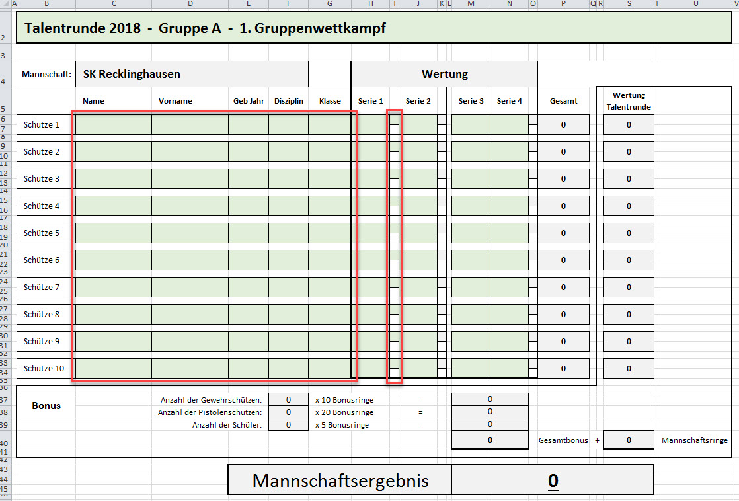
Talentrunde 2019

Gruppe A | Gruppe B | Gruppe C | Gruppe D | Gruppe E | Ausrichter | Endtermin
SK Ahaus I | SK Steinfurt | SK Paderborn | SK Teutoburger Wald | SK Siegen-Olpe | <= ausrichtender SK 1. Vorrunden-Wettk. | 2019-01-13
SK Recklinghausen I | SK Ahaus II | SK Münster-Warendorf | SK Lübbecke | SK Meschede | <= ausrichtender SK 2. Vorrunden-Wettk. | 2019-04-07
SK Recklinghausen II |  |  |  | SK Wittgenstein

Kreis | Name | Ansprechpartner | Telefon Mobile | Telefon Festnetz | Email
1100 | SK Ahaus I | Jochen Perrefort | 0170-5464474 |  | jochen.perrefort@t-online.de
1100 | SK Ahaus II | Jochen Perrefort | 0170-5464474 |  | jochen.perrefort@t-online.de
1200 | SK Münster-Warendorf | Michael Thier | 01578-5828781 | 02501-25274 | Michael.Thier@web.de
 |  | Langestraße 109 | 48165 Münster

1500 | SK Steinfurt | Klaus Stegemann | 0171-5006502 |  | klaus.stegemann@web.de
1600 | SK Teutoburger Wald | Rolf Kormeier | 0172-5887138 |  | rolf.kormeier@gmx.net
2700 | SK Recklinghausen I | Philipp Schulz | 0176-63315195 |  | phillip.schulz90@gmx.de
2700 | SK Recklinghausen II | Philipp Schulz | 0176-63315195 |  | phillip.schulz90@gmx.de
6500 | SK Wittgenstein | Achim Grebe |  | 02759-214586 | achmed66@t-online.de
3700 | SK Lübbecke | Eckhard Seeker | 0160-95020911 |  | eckhard.seeker@t-online.de
6400 | SK Siegen-Olpe | Daniela Wurmbach | 0170-3876634 |  | dany_wurmbach@web.de
7100 | SK Paderborn | Hans-Gerd Seidel | 0174-1834351 | 05254-86863 | HansGerd.Seidel@googlemail.com
7400 | SK Meschede | Rita Neumann | 0172-9196100 |  | H_R_Neumann@gmx.net

 | LJL Sport | Hartmut Zissel | 0171-6368926 | 02751-2692 | lupi2015@web.de
 |  | An der Lindenstr. 24
 |  | 57319 Bad Berleburg

Datenerfassung (durch die Schützenkreise):
In den Tabellenblättern der Teams wird alles automatisch gerechnet. Die Formulare sind deshalb auch gegen Fehleingaben geschützt.
Einzutragen sind nur noch
- die Schützendaten sowie die Serien-Ergebnisse
und
- im Bedarfsfall ein "x" für die zusätzliche Wertung der ersten Serie (die anderen "x" werden automatich eingetragen).
- In Zeilen ohne Schützen "LG" und "LP" in den grün unterlegten Zellen Inhalte löschen / nichts eintragen!
Für die die Vorrunde 2 können die Daten aus der Datei zur Vorrunde 1 rüberkopiert werden - in 2 Blöcken kopieren (rote Rahmen). => siehe Screenshot unten
- "LG", "LP", "Schüler" und "Jugend" bitte nicht anders schreiben oder abkürzen, auch Leerzeichen am Ende stören, ansonsten wird nichts gerechnet.
Eine Sortierung der Gruppenergebnisse im Blatt 'Ranking VR' ist über eine 'absteigende Sortierung' über das Menü in der Zelle J4 möglich.
Beim 'Speichern unter...' der Datei das Namensanhängsel '...leer.' durch die Kreisnamen ersetzen., z.B. .'...Paderborn-Münster-W'.

